柯卓塔斯马尼亚1520
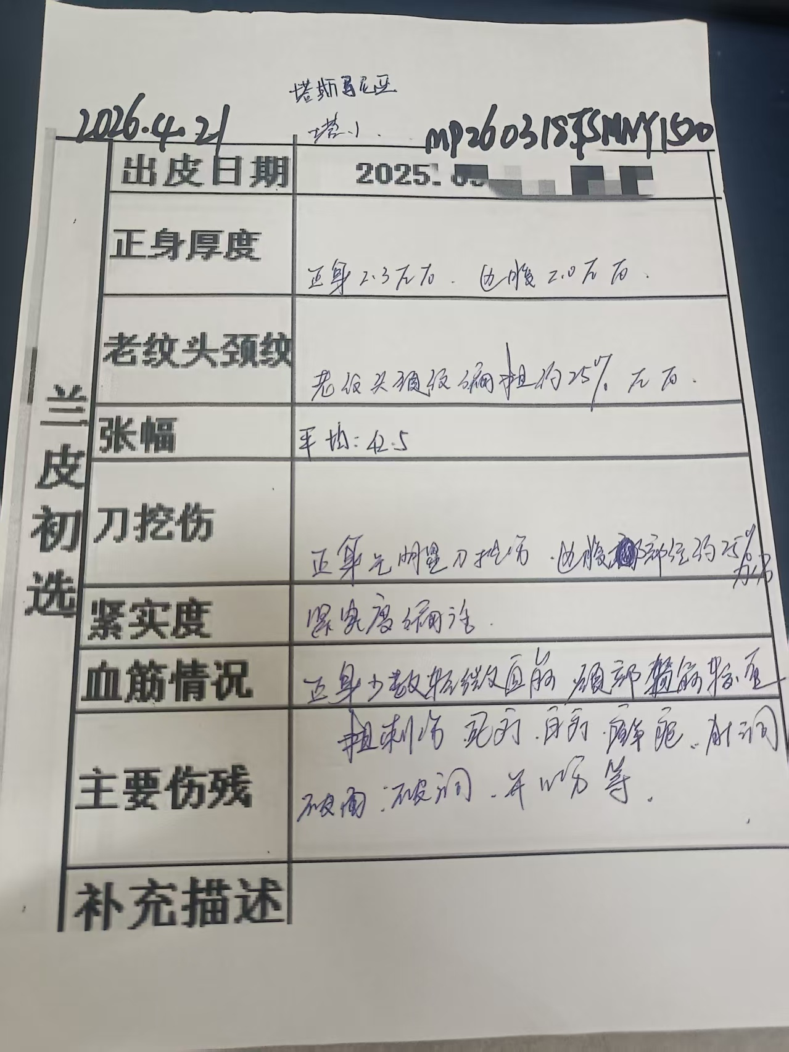
新凌公司外购毛皮、蓝皮生产信息分析统计表
购买信息 | 加工场地 | 富洋 | 操作信息 | 片皮时间 |  | 2026.04.17 |  | 负责人 |  | 王亮
 | 到厂日期 | 2025.12.25 |  | 分灰皮 | 1批片皮厚度 |  | 3.7-3.9 | 选出条数 |  | 1509
 | 合同号 | QGM3858 |  |  | 扔二层 |  | 11 | 选出条数
 | 批次编号 | MP251225TSMNY1520 |  | 数量 | 多 |  |  | 总张数 |  | 1520
 | 生产日期 | 2026.04.14 |  | 二层 | 第一批2层重量 |  |  | 二层平均KG/条 |  | 0.0
 | 毛皮代理商 | 柯卓 |  |  | 第二批2层重量
 | 毛皮名称 | TA1(塔斯马尼亚毛皮) |  |  | 二层总费用 |  |  | 二层平均元/条 |  | 0.00
 | 毛皮张数 | 1520 |  | 成本 | 化料费用 |  |  | 蓝皮平均元/条 |  | 0.00
 | 毛皮重量 | 42570 |  |  | 加工费用 |  |  | 蓝皮平均元/条 |  | 0.00
 | 规格型号 | 23-30KG\平均26-28KG |  | 费用 | 毛皮费用 |  |  | 蓝皮平均元/条 |  | 0.00
 | 货柜数量 | 2柜 |  |  | 蓝皮总费用 |  |  | 平均元/条 |  | 0.00
 |  |  |  | 蓝皮条数 | 1525 | 蓝皮尺码 | 63826.3 | 平均元/尺 |  | 0.00
备注 | 进古重量 | 42000 | 头层均重 |  | 19.9 | 毛皮均重 |  | 27.6 | 膨胀率 | 101.1%
 | 条数 | 1520 | 二层均重 |  | 8 | 灰皮均重 |  | 27.9
小结
兰皮初选 | 出皮日期 | 2026.04.22 | 批次编号 |  | MP251225TSMNY1520 |  |  | 负责人 | 王亮
 | 正身厚度 | 正身厚度2.3左右，头排约2.0左右. | 级别 | 品名 | 级别 | 条数 | 尺码 | 比例 | 均尺 | 备注
 |  |  |  | 2.3 | 好 | 156 | 6643.1 | 10.3% | 42.6
 | 老纹颈纹 | 老纹、头颈纹约25%偏粗, |  |  | 中 | 1071 | 45545.8 | 71.0% | 42.5
 |  |  |  |  | 差 | 282 | 11873.7 | 18.7% | 42.1
 | 张幅 | 平均尺码42.5SF
 | 刀挖伤 | 腹部约25%刀伤重

 | 紧实度 | 紧实度偏活
 | 血筋情况 | 正身无明细血筋、头颈部血筋较重
 | 主要伤残 | 刺伤，虱叮、白叮、针眼、沙眼、藓疤、愈合伤、开口伤等破洞；
 |  |  |  | 合计 |  | 1509 | 64062.6 |  | 42.5
补充描述
兰皮分选 | 到厂日期 |  | 批次编号 |  | MP251225TSMNY1520 |  |  | 负责人 | 张绍智
 | 正身厚度 |  | 级别 |  |  | 条数 | 尺码
 | 老纹颈纹 |  |  | ABC
 | 张幅 |  |  | D
 | 刀挖伤 |  |  | D下E
 | 紧实度 |  |  | 扎1#
 | 血筋情况 |  |  | 扎2#
 | 复尺得革率 |  |  | 报废
总结
 |  |  |  |  |  | 制表日期：2026.04.22

何丹枫克罗地亚1800
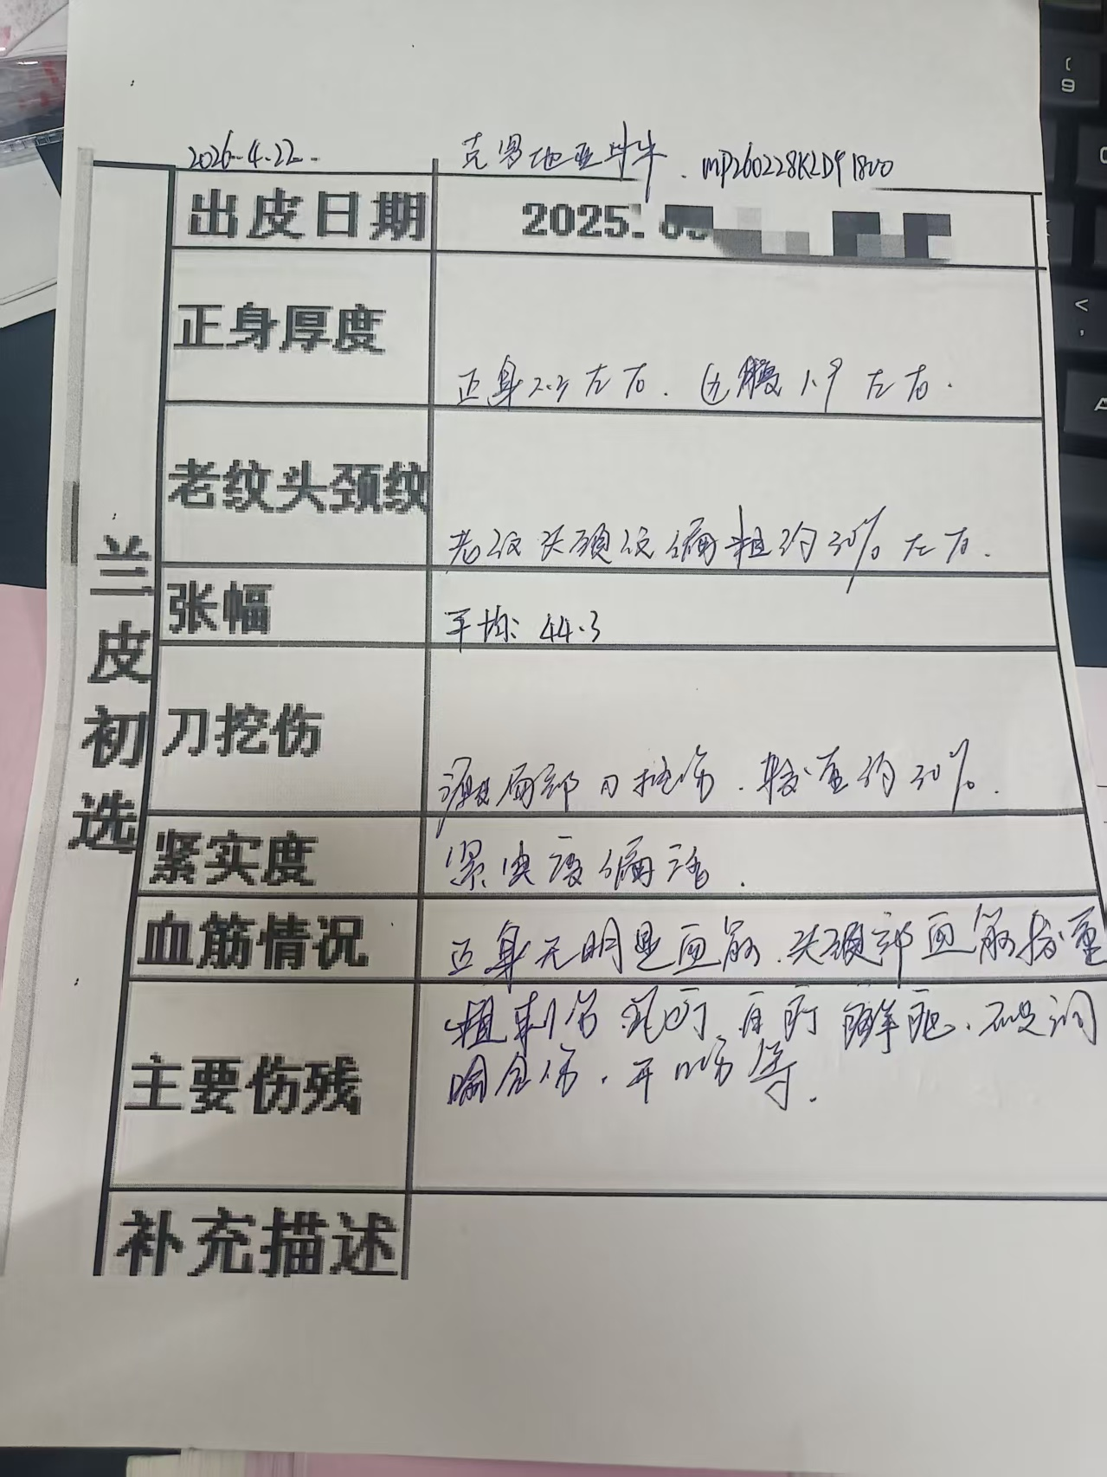
新凌公司外购毛皮、蓝皮生产信息分析统计表
购买信息 | 加工场地 | 富洋 | 操作信息 | 片皮时间 |  | 2026.04.18 |  | 负责人 |  | 王亮
 | 到厂日期 | 2026.03.01 |  | 分灰皮 | 1批片皮厚度 |  | 3.4-3.6 | 选出条数 |  | 1764
 | 合同号 | 48-2025 |  |  | 扔二层 |  | 9 | 选出条数
 | 批次编号 | MLP260301KLDY1800 |  | 数量 | 少 |  | 27 | 实际张数 |  | 1773
 | 生产日期 | 2026.04.15 |  | 二层 | 第一批2层重量 |  |  | 二层平均KG/条 |  | 0.0
 | 毛皮代理商 | 何丹枫 |  |  | 第二批2层重量
 | 毛皮名称 | 克罗地亚母牛 |  |  | 二层总费用 |  |  | 二层平均元/条 |  | 0.00
 | 毛皮张数 | 1800 |  | 成本 | 化料费用 |  |  | 平均元/条 |  | 0.00
 | 毛皮重量 | 47160 |  |  | 加工费用 |  |  | 平均元/条 |  | 0.00
 | 规格型号 | 20-30KG\25-27KG |  | 费用 | 毛皮费用 |  |  | 平均元/条 |  | 0.00
 | 货柜数量 | 2柜 |  |  | 蓝皮总费用 |  |  | 蓝皮平均元/条 |  | 0.00
 |  |  |  | 蓝皮条数 | 651 | 蓝皮尺码 | 32676.2 | 蓝皮平均元/尺 |  | 0.00
备注 | 进古重量 | 46000 | 头层均重 |  | 18.4 | 毛皮均重 |  | 25.6 | 膨胀率 | 105.1%
 | 条数 | 1800 | 二层均重 |  | 8.5 | 灰皮均重 |  | 26.9
小结
兰皮初选 | 出皮日期 | 2026.04.22 | 批次编号 |  | MLP260301KLDY1800 |  |  | 负责人 | 张绍智
 | 正身厚度 | 正身厚度2.3左右，边腹1.9左右 | 级别 | 品名 | 级别 | 条数 | 尺码 | 比例 | 均尺 | 备注
 |  |  |  | 2.0 | 好 | 125 | 5677.1 | 7.1% | 45.4
 | 老纹头颈纹 | 老纹头颈纹约30%偏粗 |  |  | 中 | 913 | 41023.2 | 51.8% | 44.9
 |  |  |  |  | 差 | 722 | 31307.7 | 40.9% | 43.4
 | 张幅 | 平均尺码44.3SF |  |  | 废 | 4 | 151.5 | 0.2% | 37.9
 | 刀挖伤 | 源皮局部位刀挫伤约30%

 | 紧实度 | 紧实度偏活
 | 血筋情况 | 正身无明细血筋、头颈部血筋较重
 | 主要伤残 | 刺伤，虱叮、白叮、针眼、沙眼、藓疤、愈合伤、开口伤等
 |  |  |  | 合计 |  | 1764 | 78159.5 |  | 44.3
补充描述
兰皮分选 | 到厂日期 |  | 批次编号 |  | MLP260301KLDY1800 |  |  | 负责人 | 张绍智
 | 正身厚度 |  | 级别 |  |  | 条数 | 尺码
 | 老纹头颈纹 |  |  | ABC
 | 张幅 |  |  | D
 | 刀挖伤 |  |  | D下E
 | 紧实度 |  |  | 扎1#
 | 血筋情况 |  |  | 扎2#
 | 复尺得革率 |  |  | 报废
总结
 |  |  |  |  |  | 制表日期：2026.04.22

 |  |  |  |  |  |  |  |  |  |  | 125 | 5677.1
 |  |  |  |  |  |  |  |  |  |  | 913 | 41023.2
 |  |  |  |  |  |  |  |  |  |  | 722 | 31307.7
 |  |  |  |  |  |  |  |  |  |  | 4 | 151.5

何丹枫南非阉牛1800
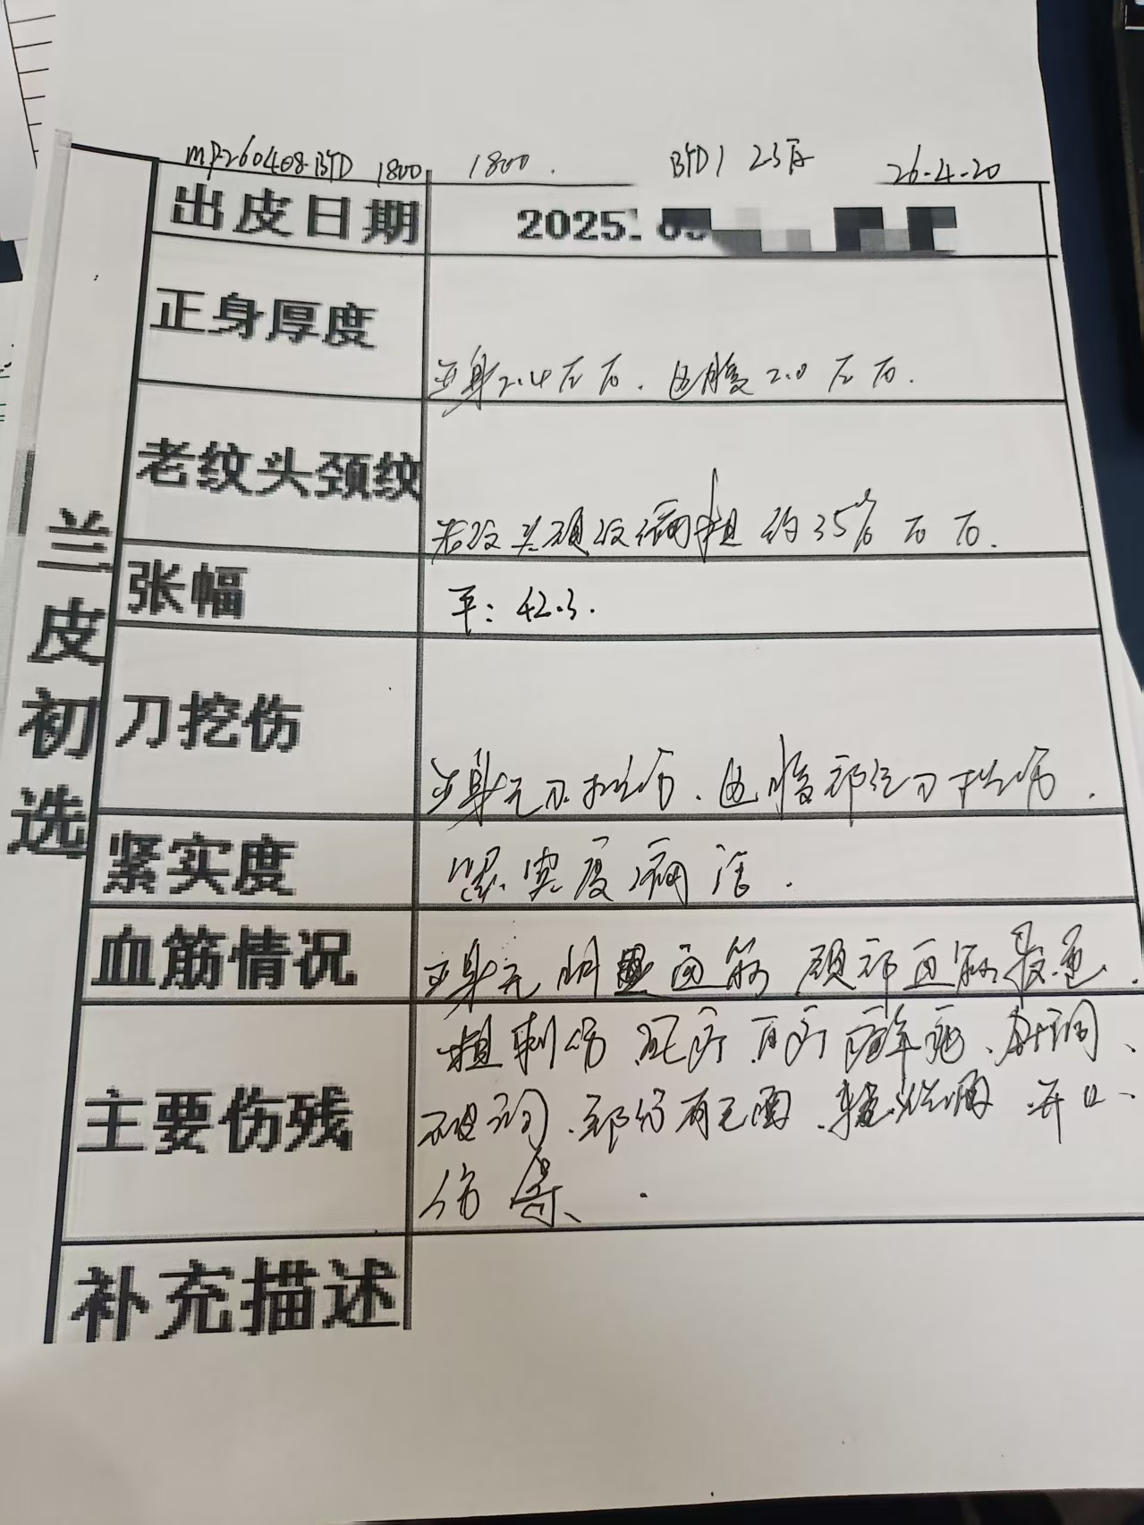
新凌公司外购毛皮、蓝皮生产信息分析统计表
购买信息 | 加工场地 | 富洋 | 操作信息 | 片皮时间 |  | 2026.04.16 |  | 负责人 |  | 王亮
 | 到厂日期 | 2026.04.08 |  | 分灰皮 | 1批片皮厚度 |  | 3.7-3.9 | 选出条数 |  | 1804
 | 合同号 | 1034RH |  |  | 2批片皮厚度 |  |  | 选出条数
 | 批次编号 | MP260408BYD1800 |  | 数量 | 扔 |  | 12 | 实际张数 |  | 1816
 | 生产日期 | 2026.04.12 |  | 二层 | 第一批2层重量 |  |  | 二层平均KG/条 |  | 0.0
 | 毛皮代理商 | 何丹枫 |  |  | 第二批2层重量
 | 毛皮名称 | BYD3# |  |  | 二层总费用 |  |  | 二层平均元/条 |  | 0.00
 | 毛皮张数 | 1800 |  | 成本 | 化料费用 |  |  | 蓝皮平均元/条 |  | 0.00
 | 毛皮重量 | 55310 |  |  | 加工费用 |  |  | 蓝皮平均元/条 |  | 0.00
 | 规格型号 | 30-34KG |  | 费用 | 毛皮费用 |  |  | 蓝皮平均元/条 |  | 0.00
 | 货柜数量 | 2柜 |  |  | 蓝皮总费用 |  |  | 平均元/条 |  | 0.00
 |  |  |  | 蓝皮条数 | 1804 | 蓝皮尺码 | 76417.3 | 平均元/尺 |  | 0.00
备注 | 进古重量 | 54400 | 头层均重 |  | 21.9 | 毛皮均重 |  | 30.2 | 膨胀率 | 107.3%
 | 条数 | 1800 | 二层均重 |  | 10.5 | 灰皮均重 |  | 32.4
小结
兰皮初选 | 出皮日期 | 2026.04.20 | 批次编号 |  | MP260408BYD1800 |  |  | 负责人 | 张绍智
 | 正身厚度 | 正身厚度2.4左右，边腹2.0左右。 | 级别 | 品名 | 级别 | 条数 | 尺码 | 比例 | 均尺 | 备注
 |  |  |  | 2.3 | 好 | 21 | 901.5 | 1.2% | 42.9
 | 老纹头颈纹 | 老纹头颈纹约35%偏粗。 |  |  | 中 | 1388 | 58724.2 | 76.9% | 42.3
 |  |  |  |  | 差 | 390 | 16611.4 | 21.6% | 42.6
 | 张幅 | 平均尺码42.3SF |  |  | 废 | 5 | 180.2 | 0.3% | 36.0
 | 刀挖伤 | 正身无刀挫伤、边腹部位刀挫伤

 | 紧实度 | 紧实度偏活
 | 血筋情况 | 正身无血筋，颈部轻血筋
 | 主要伤残 | 刺伤，虱叮、白叮、针眼、沙眼、藓疤、愈合伤、开口伤等。
 |  |  |  | 合计 |  | 1804 | 76417.3 |  | 42.4
补充描述
兰皮分选 | 到厂日期 |  | 批次编号 |  | MP260408BYD1800 |  |  | 负责人 | 张绍智
 | 正身厚度 |  | 级别 |  |  | 条数 | 尺码
 | 老纹头颈纹 |  |  | ABC
 | 张幅 |  |  | D
 | 刀挖伤 |  |  | D下E
 | 紧实度 |  |  | 扎1#
 | 血筋情况 |  |  | 扎2#
 | 复尺得革率 |  |  | 报废
总结
 |  |  |  |  |  | 制表日期：2026.04.20

何丹枫南非阉牛6796+1974
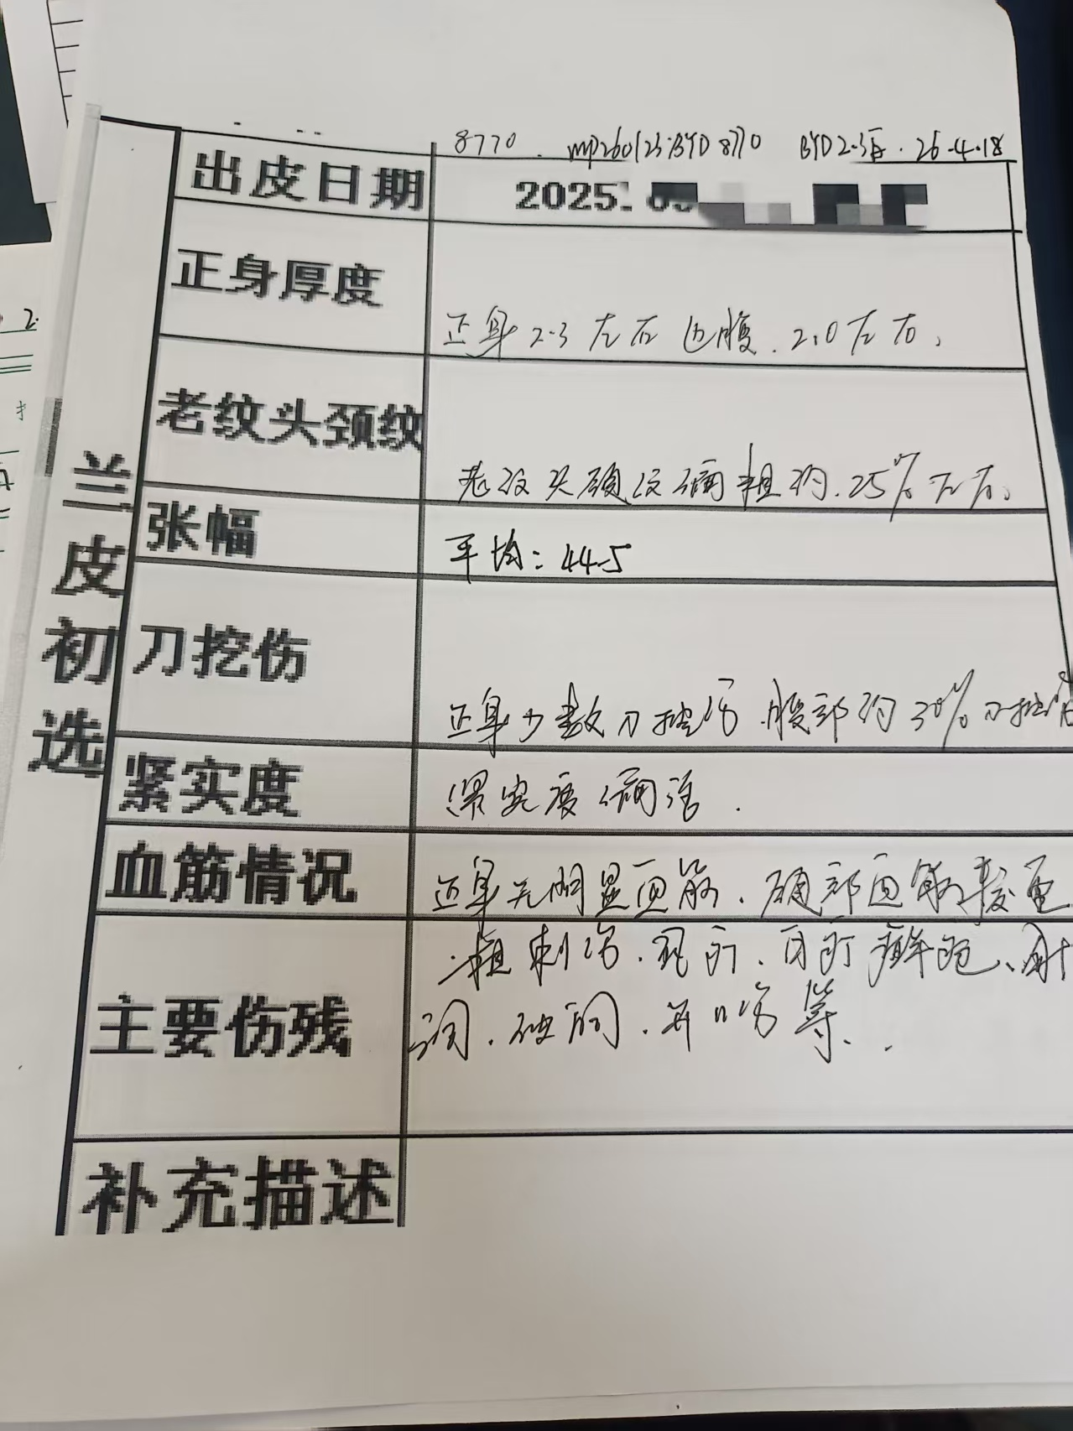
新凌公司外购毛皮、蓝皮生产信息分析统计表
购买信息 | 加工场地 | 富洋 | 操作信息 | 片皮时间 |  | 2026.03.25 |  | 负责人 |  | 王亮
 | 到厂日期 | 2026.01.23 |  | 分灰皮 | 1批片皮厚度 |  | 3.7-3.9 | 选出条数 |  | 8327
 | 合同号 | BS58 |  |  | 2批片皮厚度 |  |  | 选出条数
 | 批次编号 | MP260123BYD8770 |  | 数量 | 扔 |  | 443 | 实际张数 |  | 8770
 | 生产日期 | 2026.03.22 |  | 二层 | 第一批2层重量 |  |  | 二层平均KG/条 |  | 0.0
 | 毛皮代理商 | 何丹枫 |  |  | 第二批2层重量
 | 毛皮名称 | BYD |  |  | 二层总费用 |  |  | 二层平均元/条 |  | 0.00
 | 毛皮张数 | 8770 |  | 成本 | 化料费用 |  |  | 蓝皮平均元/条 |  | 0.00
 | 毛皮重量 | 253044 |  |  | 加工费用 |  |  | 蓝皮平均元/条 |  | 0.00
 | 规格型号 | 23KG+/27-32KG |  | 费用 | 毛皮费用 |  |  | 蓝皮平均元/条 |  | 0.00
 | 货柜数量 | 9柜 |  |  | 蓝皮总费用 |  |  | 平均元/条 |  | 0.00
 |  |  |  | 蓝皮条数 | 8327 | 蓝皮尺码 | 370474.4 | 平均元/尺 |  | 0.00
备注 | 进古重量 | 251700 | 头层均重 |  | 21.7 | 毛皮均重 |  | 28.7 | 膨胀率 | 118.5%
 | 条数 | 8770 | 二层均重 |  | 12.3 | 灰皮均重 |  | 34
小结
兰皮初选 | 出皮日期 | 2026.03.28 | 批次编号 |  | MP260123BYD8770 |  |  | 负责人 | 张绍智
 | 正身厚度 | 正身厚度2.3左右，边腹2.0左右。 | 级别 | 品名 | 级别 | 条数 | 尺码 | 比例 | 均尺 | 备注
 |  |  |  | 2.3 | 好 | 496 | 21519.3 | 6.0% | 43.4
 | 老纹头颈纹 | 老纹头颈纹约25%偏粗。 |  |  | 中 | 5516 | 244346.4 | 66.2% | 44.3
 |  |  |  |  | 差 | 2267 | 102508.4 | 27.2% | 45.2
 | 张幅 | 平均尺码44.52SF |  |  | 废 | 48 | 2100.3 | 0.6% | 43.8
 | 刀挖伤 | 正身少数刀挫伤、腹部月30%刀挫伤

 | 紧实度 | 紧实度偏活
 | 血筋情况 | 正身无血筋，腹部重血筋
 | 主要伤残 | 刺伤，虱叮、白叮、针眼、沙眼、藓疤、愈合伤、开口伤等。
 |  |  |  | 合计 |  | 8327 | 370474.4 |  | 44.5
补充描述
兰皮分选 | 到厂日期 |  | 批次编号 |  | MP260123BYD8770 |  |  | 负责人 | 张绍智
 | 正身厚度 |  | 级别 |  |  | 条数 | 尺码
 | 老纹头颈纹 |  |  | ABC
 | 张幅 |  |  | D
 | 刀挖伤 |  |  | D下E
 | 紧实度 |  |  | 扎1#
 | 血筋情况 |  |  | 扎2#
 | 复尺得革率 |  |  | 报废
总结
 |  |  |  |  |  | 制表日期：2026.04.20

 |  |  |  |  |  |  |  |  |  |  | 1 | 28423 | 27425
 |  |  |  |  |  |  |  |  |  |  | 2 | 28375 | 27890
 |  |  |  |  |  |  |  |  |  |  | 3 | 28451 | 28020
 |  |  |  |  |  |  |  |  |  |  | 4 | 28572 | 28360
 |  |  |  |  |  |  |  |  |  |  | 5 | 28406 | 28130
 |  |  |  |  |  |  |  |  |  |  | 6 | 28281 | 27845
 |  |  |  |  |  |  |  |  |  |  | 7 | 28292 | 28015
 |  |  |  |  |  |  |  |  |  |  | 8 | 28358 | 27845
 |  |  |  |  |  |  |  |  |  |  | 9 | 28434 | 27910
 |  |  |  |  |  |  |  |  |  |  |  | 255592 | 251440 | 4152 | 461.33333333

